TSP
Representante técnico terá que planejar a visita técnica para 8 clientes na sua região em Minas Gerais.
As condições fornecidas abaixo são pontos relevantes para determinar o menor custo deste planejamento:
Distancias em Km
Local | Clientes | Base | BH Xermont | BH Chase | Milho Verde | Montes Claros | Pato de Minas | Poços de Calda | Juiz de Fora | Despesas Hospedagem Alimentacao
Contagem | Base | 0 | 23 | 35 | 277 | 543 | 381 | 436 | 265 | Milho Verde | R$ 270.00
BH | Xermont | 22 | 0 | 23 | 265 | 521 | 383 | 458 | 256 | Montes Claros | R$ 320.00
BH | Chase | 35 | 12 | 0 | 254 | 508 | 396 | 471 | 270 | Pato Minas | R$ 245.00
Milho Verde | Rede | 277 | 265 | 254 | 0 | 266 | 435 | 694 | 512 | Pocos Caldas | R$ 305.00
Montes Claros | Minet | 543 | 521 | 508 | 266 | 0 | 424 | 829 | 679 | Juiz de Fora | R$ 345.00
Pato Minas | Copave | 381 | 384 | 396 | 435 | 424 | 0 | 489 | 632
Pocos Caldas | Let | 436 | 459 | 471 | 694 | 829 | 489 | 0 | 427
Juiz de Fora | Sidek | 265 | 256 | 270 | 512 | 679 | 632 | 427 | 0
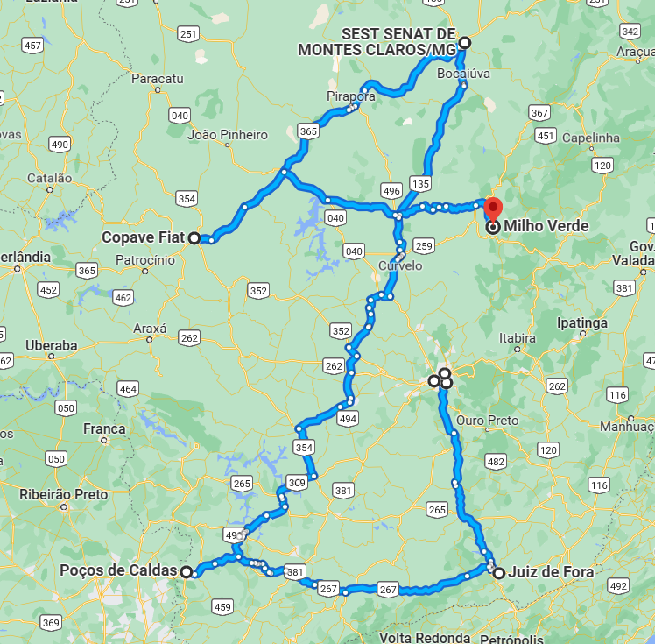
Capital e Combustivel |  |  | Item | Valor | Km ref | Custo/Km
Valor do Carro | R$ 170,000 |  | Revisao | R$ 2,200 | 10,000 | R$ 0.22
Taxa ano | 18% |  | Oleo | R$ 800 | 7,000 | R$ 0.11
Periodo anos | 3 |  | Pneu | R$ 5,800 | 75,000 | R$ 0.08
Financ/mês | R$ 6,200 |  | Lavagem | R$ 75.00 | 1,250 | R$ 0.06
Km media mês | 5,000 |  | Capital |  |  | R$ 1.24
Eficiencia km/l | 6.5 |  | Combustivel |  |  | R$ 0.95
Custo Gasolina | R$ 6.20 |  |  |  | Total Km | R$ 2.67

Limite por dia Horas de trabalho |  | 8

MSTP
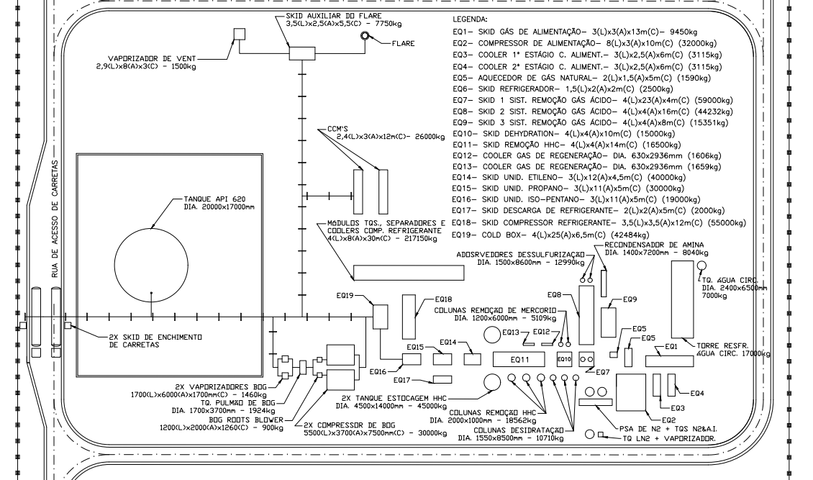
No | Dist m | A | B | C | D | E | F | G | H | I | J | L | M | N
 | A | 0 | 18 | 15 | 12 | 0 | 0 | 0 | 0 | 0 | 0 | 0 | 95 | 0
 | B | 18 | 0 | 8 | 20 | 18 | 0 | 0 | 39 | 0 | 35 | 0 | 0 | 0
 | C | 15 | 8 | 0 | 18 | 0 | 0 | 0 | 0 | 0 | 0 | 0 | 0 | 0
N
 | D | 12 | 20 | 18 | 0 | 30 | 25 | 32 | 0 | 0 | 0 | 0 | 0 | 0
 | E | 0 | 18 | 0 | 30 | 0 | 12 | 0 | 22 | 0 | 40 | 39 | 0 | 70
 | F | 0 | 0 | 0 | 25 | 12 | 0 | 20 | 0 | 0 | 0 | 0 | 0 | 0
 | G | 0 | 0 | 0 | 32 | 0 | 20 | 0 | 10 | 8 | 0 | 0 | 0 | 0
 | H | 0 | 39 | 0 | 0 | 22 | 0 | 10 | 0 | 10 | 15 | 0 | 0 | 0
 | I | 0 | 0 | 0 | 0 | 0 | 0 | 8 | 10 | 0 | 50 | 20 | 50 | 0
 | J | 0 | 35 | 0 | 0 | 40 | 0 | 0 | 15 | 50 | 0 | 12 | 0 | 0
 | L | 0 | 0 | 0 | 0 | 39 | 0 | 0 | 0 | 20 | 12 | 0 | 40 | 55
 | M | 95 | 0 | 0 | 0 | 0 | 0 | 0 | 0 | 50 | 0 | 40 | 0 | 58
 | N | 0 | 0 | 0 | 0 | 70 | 0 | 0 | 0 | 0 | 0 | 55 | 58 | 0
60 metros
 | Rede de cabos de alta tensão 3.6 KV para os equipamentos de uma planta de liquefação de gás natural.
 | Qual é o menor distância em metros considerando todos disjuntores conecatdos nos nós apresentados?

M
L
E
j

H
B
C
F
I
G
A
D

180 metros

